Sheet1
GIT & GITHUB

 |  |  |  |  |  |  | Salah Satu Version Control System (VCS)
 |  |  |  |  |  |  | VCS?

 | Perubahan :
 | Perubahan isi file
 | Penambah file |  | Tersimpan
 | Kolaborasi |  | History
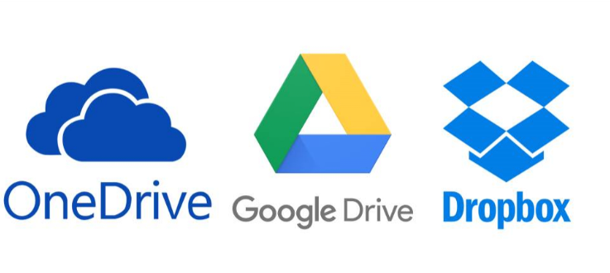

 |  |  |  |  |  |  |  | Bisa Kolaborasi
 |  |  |  | Sama Apa Beda? |  |  |  | Bisa Share
 |  |  |  | GIT BERBEDA DENGAN GITHUB |  |  |  | Kelemahannya?
 |  |  |  |  |  |  |  | tidak bisa mengetahui setiap adanya perubahan

 |  | KOLABORASI


 |  |  |  |  | Kita perlu namanya VCS
 |  |  |  |  | 1. Kita bisa melacak history/perubahan terhadap dokument kita
 |  |  |  |  | 2. Kita bisa melakukan kolaborasi dokumen/source code
 |  |  |  |  | 3. Memudahkan kita dalam kolaborasi

 |  |  |  |  | 4. Kita akan mudah jika ingin melakukan sharing dokumen/project
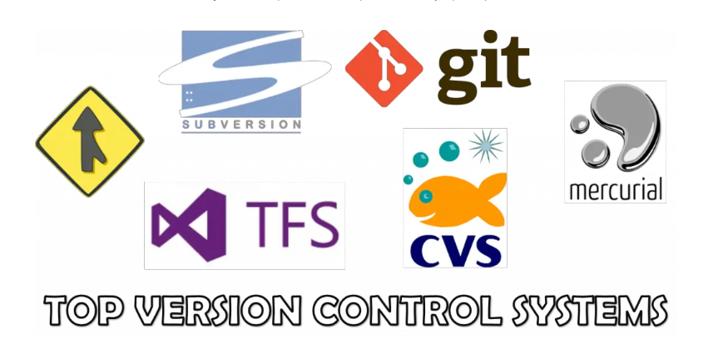

 | Version Control System
- | Sebuah system yang menyimpan " rekaman / snapshot " perubahan pada source code
- | Memungkinkan bekerja sama (kolaborasi)dengan lebih baik
- | Mengetahui siapa yang melakukan perubahan, kapan terjadi perubahan
- | Memungkinkan kita untuk menyetujui perubahan, atau kembali kepada keadaan sebelum perubahan (checkout)

GIT
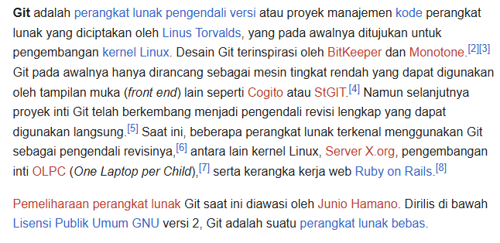
 |  |  |  |  |  | SEBUAH SOFTWARE UNTUK MENGELOLA PERUBAHAN FILE DI DALAM FOLDER |  | nanti kita keal dengan istilah repository/repo

 |  |  |  |  |  | RIWAYAT PERUBAHAN FILE DISIMPAN MENGGUNAKAN PERINTAH COMMIT |  | setiap perubahan jangan hanya save saja,harus dengan commit

 |  |  |  |  |  | PESAN/MASSAGE SAAT MELAKUKAN COMMIT ==> WAJIB DI ISI

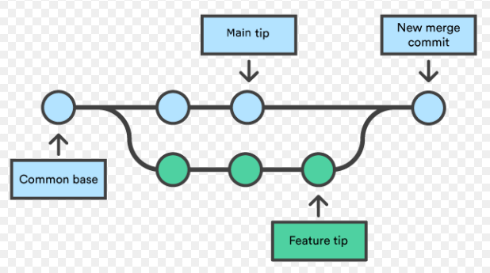
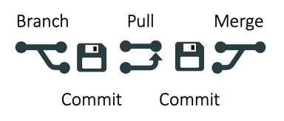
Istilah - istilah
Repo / Repository
Commit
Branch
Merge
Push
Pull
Itu semua bisa kita lakukan di komputer kita, Asalkan kita instalasi software GIT

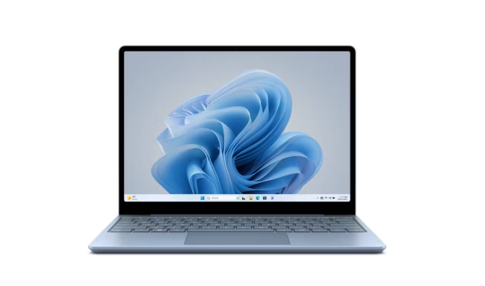

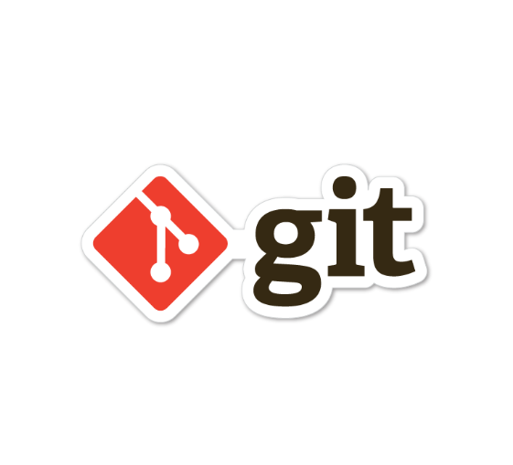

GITHUB
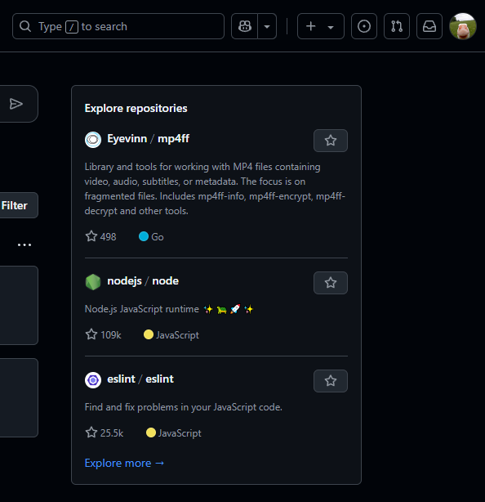
 |  |  |  |  | "Software layanan cloud, digunakan untuk
 |  |  |  |  | menyimpan, mengelola project / repo git"

 |  |  |  |  |  | Dia menyediakan software GIT tersendiri

 |  |  |  |  | "Sosial media bagi pemrograman"

jadi GITHUB bisa melakukan

 | Bedanya kita bisa melakukanya melalui Cloude (internet) ==> akses langsug ke web GITHUB



 | Malah lebih bagus lagi kita bisa kolaborasikan GIT di koomputer kita

 |  | PUSH | PULL

 | Namun Tidak bisa langsung kita lakukan push and pull
 | harus kita perlakukan dulu sesuatu :
 | kita jadikan GITHUB (sebagai remote) menjadi sumber dari repo kita

 | Layanan selain GITHUB
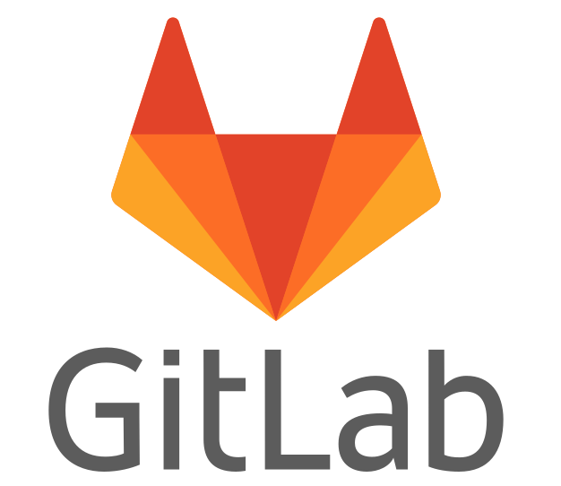
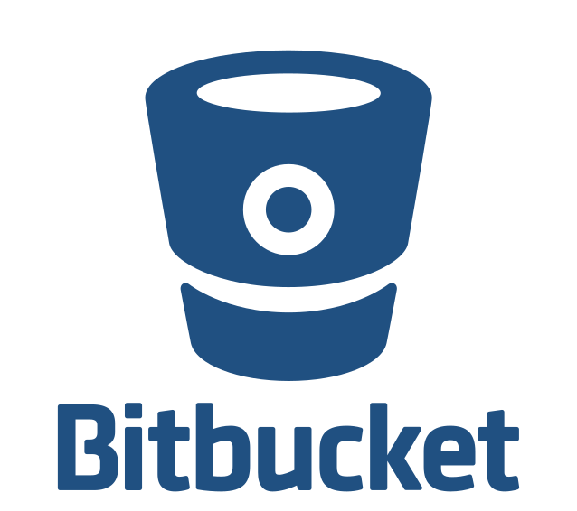

Rangkum istilah - istilah yang harus hapal
 | repo | folder yang ada di remote (folder project)
 | commit | rekaman/snapshot dari repo
 | hash | penanda unik pada sebuah commit
 | checkout | perpindahan ke sebuah branch/commit
 | remote | sunter yang mempunyai repo
 | branch | cabang dari commit yang kita buat
 | merge | menggabungkan branch
 | clone | mengambil repo dari remote(download==>github bentuknya zip)
 | fork | mengambil repo dari remote, bedanya apa??? Nanti kita pelajari(masih terhubung dengan si pemilik repo)
 | push | mengirim commit ke repo
 | pull | mengambil commit ke repo

GITHUB join repo
1. Join GITHUB
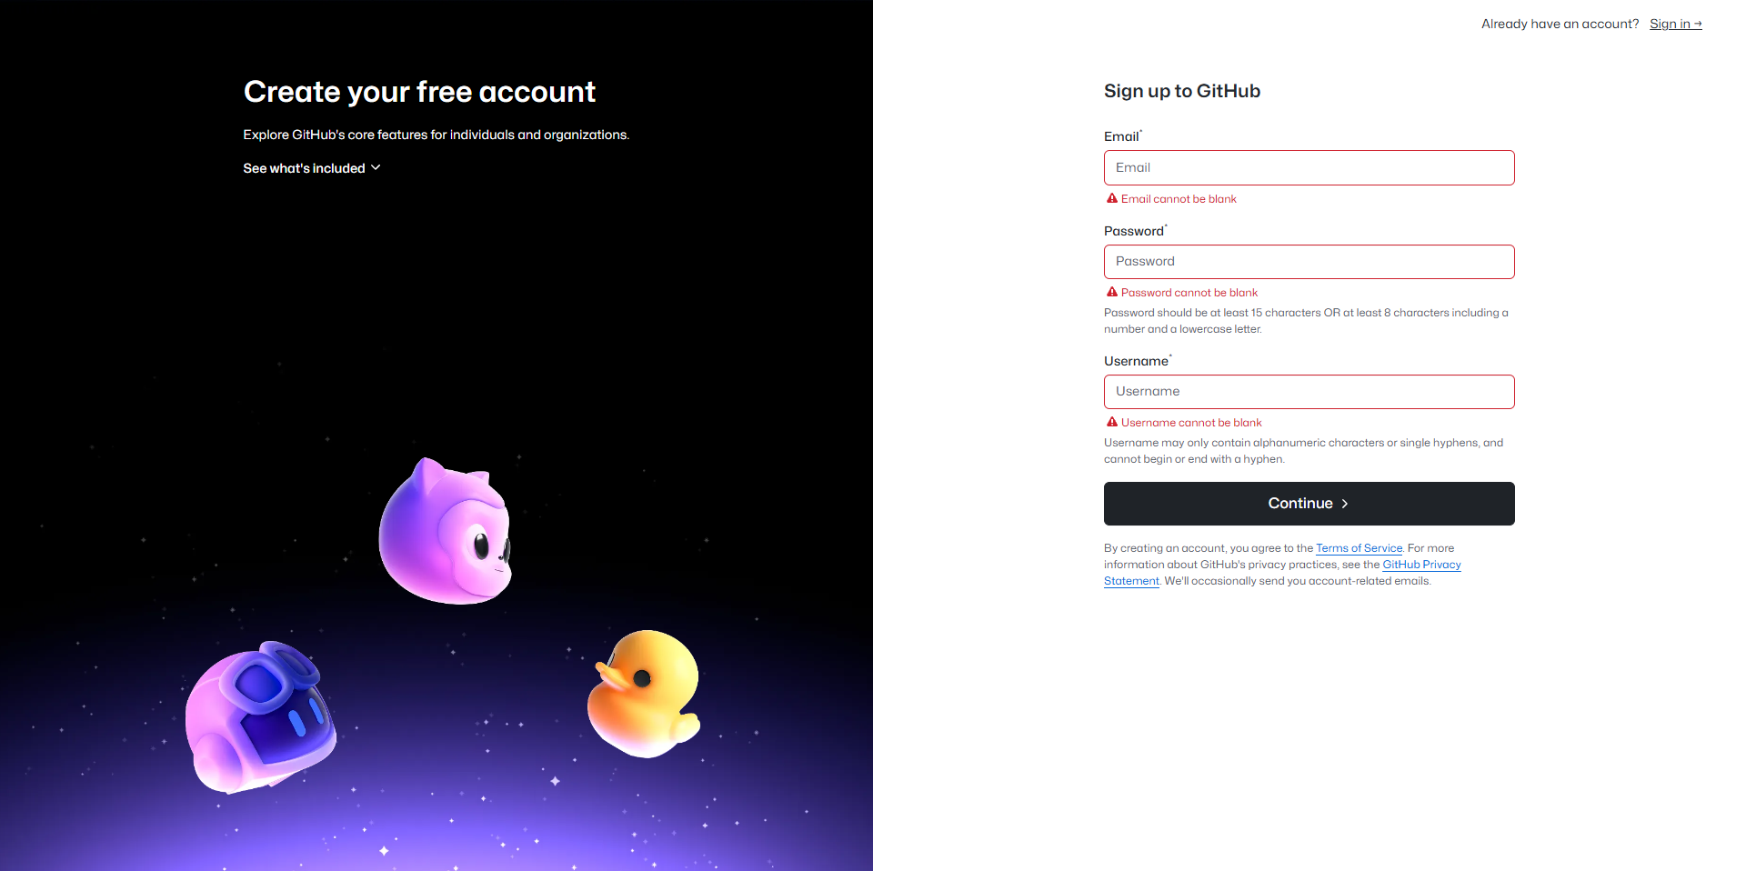

2. Buat project
 | kita membuat repo
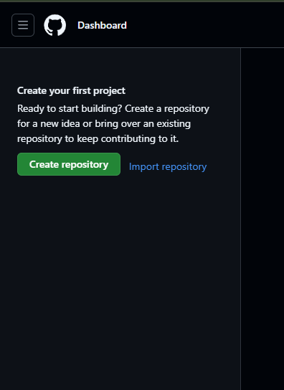

 |  | FELISYAUS@GMAIL.COM

